상품제안서
송월 가정의달 텀블러 세트(뉴컬러 무지 타올 1매 + 스마트 텀블러 500ml 1개) | 상품코드: F25691

 |  |  |  |  |  |  | 02-412-0044 | www.easy1.co.kr
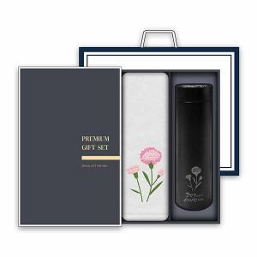

【상세/제작정보】 | * 카네이션 LED 스마트 텀블러 1p -터치형, 내부 온도에 따라 물방울 마크 색상이 바뀜 -2중 진공 스테인리스 구조로 내부의 온도를 유지, 외부 열을 차단하여 결로 현상 없음(보온/보냉 효과) -스테인리스304 : 최고급 스테인리스304를 사용, 쉽게 녹슬지 않아 위생적, 충격과 내구성이 뛰어남 -탈부착 가능한 찻잎 거름망 : 말린과일, 허브, 차 등을 간편하게 우려서 음용 가능 -용량 : 500ml -색상 : 화이트, 실버, 블랙(색상 랜덤 출고) *카네이션 세면타올 1p -송월 뉴컬러 무지 : 최고급 면 30수 -중량 : 150g(450GSM) -글로벌 친환경 인증 외코텍스 1등급으로 안심하고 사용 *포장 -카네이션 타올 + 텀블러 전용 프리미엄 세트 박스 -기본 쇼핑백 동봉 발송

【인쇄/포장옵션】 | 자수 / 케이스+쇼핑백

【공급단가】 | 수량 | 50~ | 100~ | 500~ | 1,000~ | 2,000~
*VAT별도 | 단가 | 11,620원 | 11,430원 | 11,160원 | 10,880원 | 10,690원

【상품 URL】 | https://easy1.co.kr:443/src/goods_detail.php?gdno=25691

